TabelaComprasProf
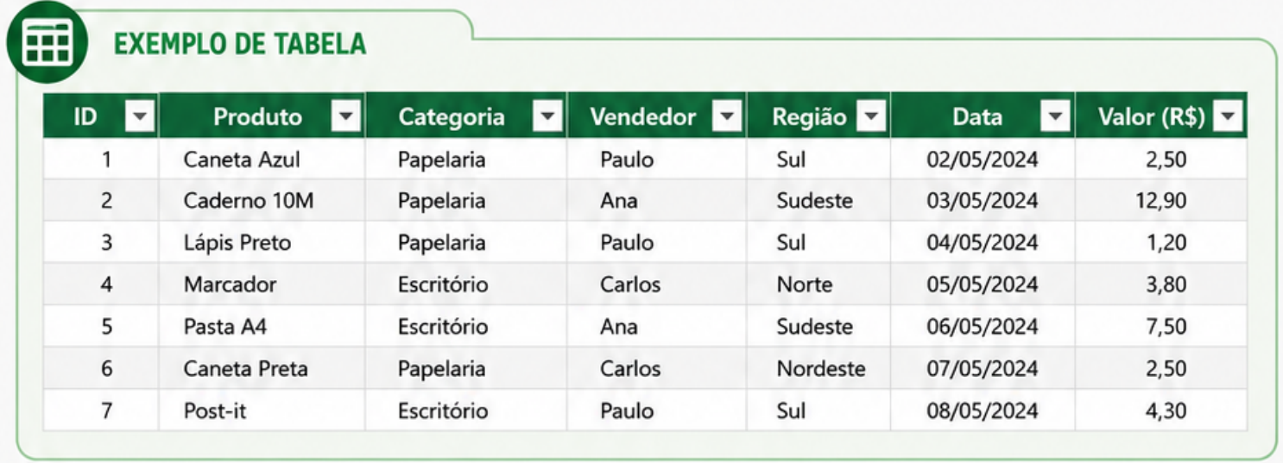

 | Quantidade | Acrescimo | Total

Total Geral:

